상품제안서
좋은날 극세사 디자인 넥워머 / 목도리 | 상품코드: F25197

 |  |  |  |  |  |  | 02-412-0044 | www.easy1.co.kr
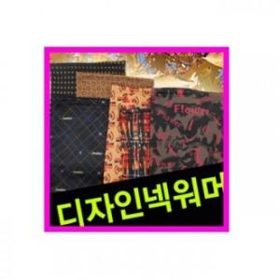

【상세/제작정보】

【인쇄/포장옵션】 | 풀칼라 / 별도문의

【공급단가】 | 수량 | 100~ | 500~ | 1,000~ | 3,000~ | 5,000~
*VAT별도 | 단가 | 4,050원 | 3,900원 | 3,750원 | 3,600원 | 3,510원

【상품 URL】 | https://dev.easy1.co.kr:443/src/goods_detail.php?gdno=25197

